Лист1
Test information:
Name of tester: | Алексей
Test Date: | 2022-02-15
O/S: | Windows 10 Pro x64
Browser: | Google Chrome 98.0.4758.82 x64
ID* / Номер | Module*/Component / Модуль | Test Case Description* / Описание тест кейса* | Prio* / Приоритет* | Pre-conditions */ Предусловие | Test case steps*/ Шаги выполнения* | Expected result* / Ожидаемый результат* | Result */ Результат | Notes* / Заметки
A01 | Домашняя страница. Корзина | Добавление товара в корзину | High | Открыть домашнюю страницу http://litecart.stqa.ru/en/ | 1. Зайти на сайт http://litecart.stqa.ru/en/
 |  |  |  |  | 2. Кликнуть на кнопку Rubber Ducks
 |  |  |  |  | 3. Выбрать товар и кликнуть на него
 |  |  |  |  | 4. Кликнуть кнопку Add To Cart | Корзина откроется и в ней будет товар который выбрал пользователь | pass
 |  |  |  |  | 5. В хедере найти блок корзины
 |  |  |  |  | 6. Кликнуть изображение корзины либо ссылку Checkout »

A02 |  | Обновление количества товара | High |  | 1. Зайти на сайт http://litecart.stqa.ru/en/
 |  |  |  |  | 2. Кликнуть на кнопку Rubber Ducks
 |  |  |  |  | 3. Выбрать товар и кликнуть на него
 |  |  |  |  | 4. В поле Quantity изменить значение на произвольное | Количество товара обновится на то,которое ввел пользователь | pass
 |  |  |  |  | 5. Кликнуть кнопку Add To Cart
 |  |  |  |  | 6. В хедере найти блок корзины
 |  |  |  |  | 7. Кликнуть изображение корзины либо ссылку Checkout »

A03 |  | Пересчет суммы при добавлении/удалении товара | High |  | 1. Зайти на сайт http://litecart.stqa.ru/en/
 |  |  |  |  | 2. Кликнуть на кнопку Rubber Ducks
 |  |  |  |  | 3. Выбрать товар и кликнуть на него
 |  |  |  |  | 4. В поле Quantity изменить значение на произвольное | Сумма покупки товара в поле Order Summary в графе Total изменится,с учетом выбранного количества товара | pass
 |  |  |  |  | 5. Кликнуть кнопку Add To Cart
 |  |  |  |  | 6. В хедере найти блок корзины
 |  |  |  |  | 7. Кликнуть изображение корзины либо ссылку Checkout »
 |  |  |  |  | 8. Повторить шаги 1-7 тест кейса | Сумма покупки товара в поле Order Summary в графе Total изменится,с учетом уменьшенного количества товара | pass
 |  |  |  |  | 9. В корзине уменьшить количество товара в поле pcs
 |  |  |  |  | 10. Кликнуть кнопку Update

A04 |  | Удаление товара из корзины | High |  | 1. Зайти на сайт http://litecart.stqa.ru/en/
 |  |  |  |  | 2. Кликнуть на кнопку Rubber Ducks
 |  |  |  |  | 3. Выбрать товар и кликнуть на него
 |  |  |  |  | 4. Кликнуть кнопку Add To Cart
 |  |  |  |  | 5. В хедере найти блок корзины | После клика на кнопку Remove выбранный товар будет удален из корзины | pass
 |  |  |  |  | 6. Кликнуть изображение корзины либо ссылку Checkout »
 |  |  |  |  | 7. В корзине кликнуть кнопку Remove

A05 |  | Форма Customer Details | High |  | 1. Зайти на сайт http://litecart.stqa.ru/en/
 |  |  |  |  | 2. Кликнуть на кнопку Rubber Ducks
 |  |  |  |  | 3. Выбрать товар и кликнуть на него
 |  |  |  |  | 4. Кликнуть кнопку Add To Cart | Поля можно заполнить,кнопка Save Changes становится активной, после клика на кнопку Save Changes-внесенные изменения в поля сохраняются | pass
 |  |  |  |  | 5. В хедере найти блок корзины
 |  |  |  |  | 6. Кликнуть изображение корзины либо ссылку Checkout »
 |  |  |  |  | 7. В корзине,в форме Customer Details заполнить обязательные поля(отмеченны звездочками)
 |  |  |  |  | 8. Кликнуть кнопку Save Changes

A06 |  | Заполнение полей в блоке Customer Details,ввод букв в числовые поля/ввод цифр в текстовые поля | High |  | 1. Зайти на сайт http://litecart.stqa.ru/en/
 |  |  |  |  | 2. Кликнуть на кнопку Rubber Ducks
 |  |  |  |  | 3. Выбрать товар и кликнуть на него
 |  |  |  |  | 4. Кликнуть кнопку Add To Cart
 |  |  |  |  | 5. В хедере найти блок корзины
 |  |  |  |  | 6. Кликнуть изображение корзины либо ссылку Checkout » | Числовые поля заполняются не принимают текст, текстовые поля не принивают цифры , после клика на кнопку Save Changes-появляется всплывающее окно предупреждение-что данные введены неверно | Fail | всплывающее окно предупреждение появляется,но поля все равно можно заполнять неверно
 |  |  |  |  | 7. В корзине,в форме Customer Details заполнить числовые поля буквами, текстовые поля числами
 |  |  |  |  | 8. Кликнуть кнопку Save Changes

A07 |  | Изменение иконки корзины при добавление товара | High |  | 1. Зайти на сайт http://litecart.stqa.ru/en/
 |  |  |  |  | 2. Кликнуть на кнопку Rubber Ducks
 |  |  |  |  | 3. Выбрать товар и кликнуть на него | Иконка корзины изменяется с пустой на полную | pass
 |  |  |  |  | 4. Кликнуть кнопку Add To Cart
 |  |  |  |  | 5. В хедере найти блок корзины

A08 |  | Корзина присутствует на всех страницах сайта | Medium |  | 1. Зайти на сайт http://litecart.stqa.ru/en/
 |  |  |  |  | 2. Выполнить переход по страницам сайта | В хедере присутствует блок корзины на всех страницах | pass

A09 |  | Доступность формы Different Shipping Address | Low |  | 1. Зайти на сайт http://litecart.stqa.ru/en/
 |  |  |  |  | 2. Кликнуть на кнопку Rubber Ducks
 |  |  |  |  | 3. Выбрать товар и кликнуть на него
 |  |  |  |  | 4. Кликнуть кнопку Add To Cart
 |  |  |  |  | 5. В хедере найти блок корзины
 |  |  |  |  | 6. Кликнуть изображение корзины либо ссылку Checkout » | Форма Different Shipping Address появляется и становится доступной для заполнения | pass
 |  |  |  |  | 7. В корзине в поле Customer Details,поставить флажек в чек бокс Different Shipping Address

A010 |  | Блок Order Summary | High |  | 1. Зайти на сайт http://litecart.stqa.ru/en/
 |  |  |  |  | 2. Кликнуть на кнопку Rubber Ducks
 |  |  |  |  | 3. Выбрать товар и кликнуть на него
 |  |  |  |  | 4. В поле Quantity изменить значение на произвольное
 |  |  |  |  | 5. Кликнуть кнопку Add To Cart | В блоке Order Summary данные соответствуют карточке товара (количество,название,цена) | pass
 |  |  |  |  | 6. В хедере найти блок корзины
 |  |  |  |  | 7. Кликнуть изображение корзины либо ссылку Checkout »

A011 |  | Поле Comments | Low |  | 1. Зайти на сайт http://litecart.stqa.ru/en/
 |  |  |  |  | 2. Кликнуть на кнопку Rubber Ducks
 |  |  |  |  | 3. Выбрать товар и кликнуть на него
 |  |  |  |  | 4. Кликнуть кнопку Add To Cart | В поле Comments вводятся данные, изменения сохраняются | pass
 |  |  |  |  | 5. В хедере найти блок корзины
 |  |  |  |  | 6. Кликнуть изображение корзины либо ссылку Checkout »
 |  |  |  |  | 7. В корзине(футер страницы) в поле Comments ввестипроизвольные символы
 |  |  |  |  | 8. Кликнуть кнопку Save Changes

A012 |  | Покупка товара зарегистрированный пользователь/Кнопка Confirm Order | High |  | 1. Зайти на сайт http://litecart.stqa.ru/en/
 |  |  |  |  | 2. Авторизоваться
 |  |  |  |  | 3. Кликнуть на кнопку Rubber Ducks
 |  |  |  |  | 4. Выбрать товар и кликнуть на него
 |  |  |  |  | 5. Кликнуть кнопку Add To Cart
 |  |  |  |  | 6. В хедере найти блок корзины
 |  |  |  |  | 7. Кликнуть изображение корзины либо ссылку Checkout » | После клика на кнопку Confirm Order,появляется форма выбора метода оплаты(наличные/картой) | Fail | После нажатия кнопки,пользователю на email приходит письмо с подтверждением заказа
 |  |  |  |  | 8. В корзине,в форме Customer Details заполнить обязательные поля валидными данными
 |  |  |  |  | 9. Кликнуть кнопку Confirm Order

A013 |  | Покупка товара незарегистрированный пользователь/Кнопка Confirm Order | Medium |  | 1. Зайти на сайт http://litecart.stqa.ru/en/
 |  |  |  |  | 2. Не авторизироваться
 |  |  |  |  | 3. Кликнуть на кнопку Rubber Ducks
 |  |  |  |  | 4. Выбрать товар и кликнуть на него
 |  |  |  |  | 5. Кликнуть кнопку Add To Cart | При заполнении валидными данными формы Customer Details происходит заказ товара | Fail | Кнопка Confirm Order не активна
 |  |  |  |  | 6. В хедере найти блок корзины
 |  |  |  |  | 7. Кликнуть изображение корзины либо ссылку Checkout »
 |  |  |  |  | 8. В корзине,в форме Customer Details заполнить обязательные поля валидными данными
 |  |  |  |  | 9. Кликнуть кнопку Confirm Order

A014 |  | Удаление товара из корзины,после заказа | High |  | 1. Зайти на сайт http://litecart.stqa.ru/en/
 |  |  |  |  | 2. Авторизоваться
 |  |  |  |  | 3. Кликнуть на кнопку Rubber Ducks
 |  |  |  |  | 4. Выбрать товар и кликнуть на него
 |  |  |  |  | 5. Кликнуть кнопку Add To Cart | После нажатия кнопки Confirm Order происходит переход на страницу с поздравлением покупки и товар из корзины удаляется | pass
 |  |  |  |  | 6. В хедере найти блок корзины
 |  |  |  |  | 7. Кликнуть изображение корзины либо ссылку Checkout »
 |  |  |  |  | 8. В корзине,в форме Customer Details заполнить обязательные поля валидными данными
 |  |  |  |  | 9. Кликнуть кнопку Confirm Order

A015 |  | Ссылка printable copy order | Low |  | 1. Зайти на сайт http://litecart.stqa.ru/en/
 |  |  |  |  | 2. Авторизоваться
 |  |  |  |  | 3. Кликнуть на кнопку Rubber Ducks
 |  |  |  |  | 4. Выбрать товар и кликнуть на него
 |  |  |  |  | 5. Кликнуть кнопку Add To Cart
 |  |  |  |  | 6. В хедере найти блок корзины | После клика на ссылку появляется окно с настройками печати заказа(выбор принтера,цвет/ч/б и т.д) | pass
 |  |  |  |  | 7. Кликнуть изображение корзины либо ссылку Checkout »
 |  |  |  |  | 8. В корзине,в форме Customer Details заполнить обязательные поля валидными данными
 |  |  |  |  | 9. Кликнуть кнопку Confirm Order
 |  |  |  |  | 10. На появившейся странице кликнуть ссылку Click here for a printable copy

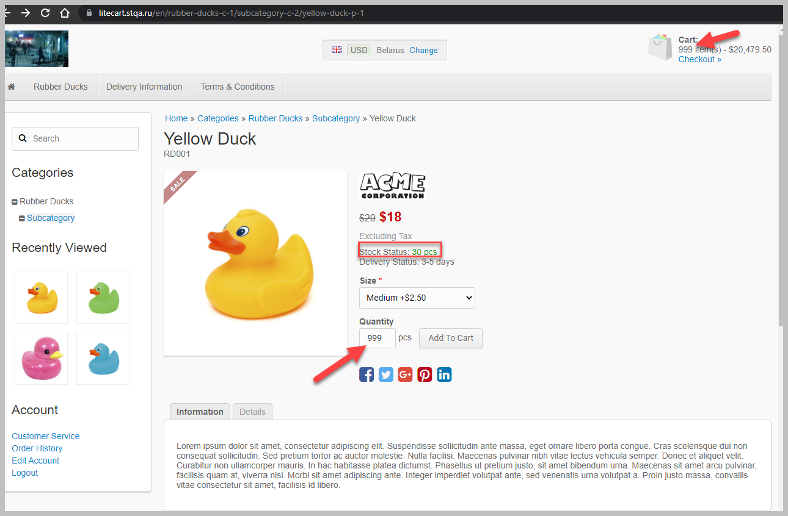
A016 |  | Введенное количество товара,превышает количество на складе | Medium |  | 1. Зайти на сайт http://litecart.stqa.ru/en/
 |  |  |  |  | 2. Кликнуть на кнопку Rubber Ducks
 |  |  |  |  | 3. Выбрать товар и кликнуть на него
 |  |  |  |  | 4. В поле Quantity изменить значение на превыщающее Stock Status | значение превыщающее Stock Status не будет вводиться и добавляться в корзину | Fail
 |  |  |  |  | 5. Кликнуть кнопку Add To Cart
 |  |  |  |  | 6. В хедере найти блок корзины
 |  |  |  |  | 7. Кликнуть изображение корзины либо ссылку Checkout »

A017 |  | Добавление товара в корзину при отключенных cookie у пользователя | Low |  | 1. В строке браузера набрать chrome://settings/cookies
 |  |  |  |  | 2. Выбрать "заблокировать все файлы cookie "
 |  |  |  |  | 3. Зайти на сайт http://litecart.stqa.ru/en/
 |  |  |  |  | 4. Кликнуть на кнопку Rubber Ducks
 |  |  |  |  | 5. Выбрать товар и кликнуть на него | Корзина пустая | pass
 |  |  |  |  | 6. Кликнуть кнопку Add To Cart
 |  |  |  |  | 7. В хедере найти блок корзины
 |  |  |  |  | 8. Кликнуть изображение корзины либо ссылку Checkout »

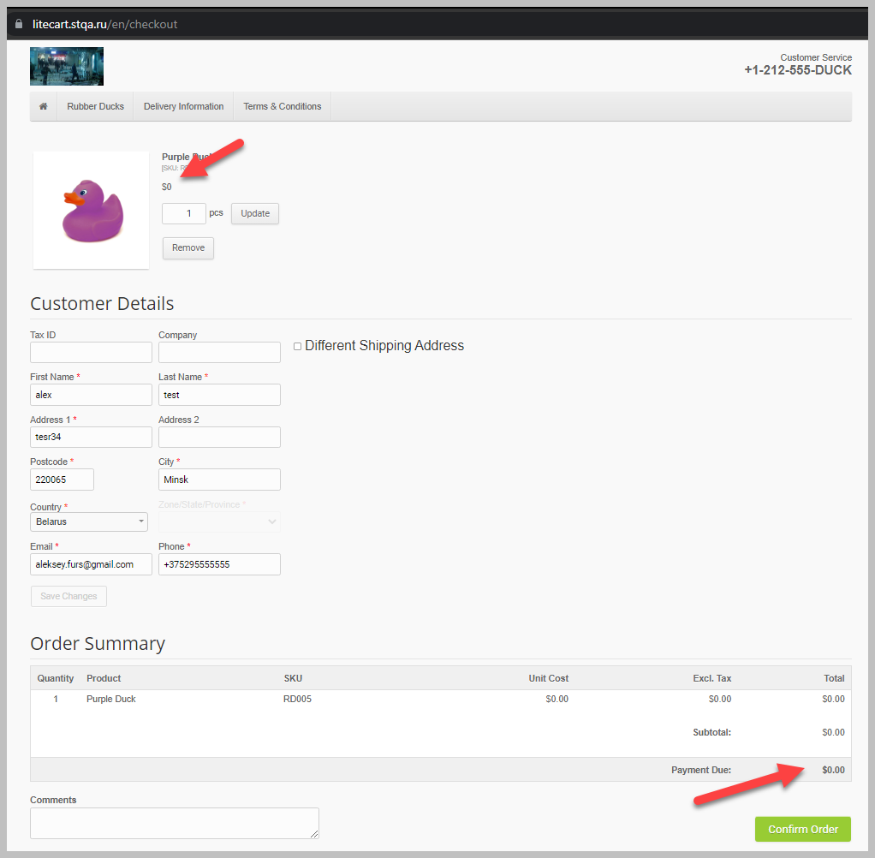
A018 |  | Добавление товара в корзину с нулевой стоимостью | Medium |  | 1. Зайти на сайт http://litecart.stqa.ru/en/
 |  |  |  |  | 2. Авторизоваться
 |  |  |  |  | 3. Кликнуть на кнопку Rubber Ducks
 |  |  |  |  | 4. Выбрать товар с нулевой стоимостью и кликнуть на него
 |  |  |  |  | 5. Кликнуть кнопку Add To Cart | Заказ не будет оформлен | Fail
 |  |  |  |  | 6. В хедере найти блок корзины
 |  |  |  |  | 7. Кликнуть изображение корзины либо ссылку Checkout »
 |  |  |  |  | 8. В корзине,в форме Customer Details заполнить обязательные поля валидными данными
 |  |  |  |  | 9. Кликнуть кнопку Confirm Order

